Layout
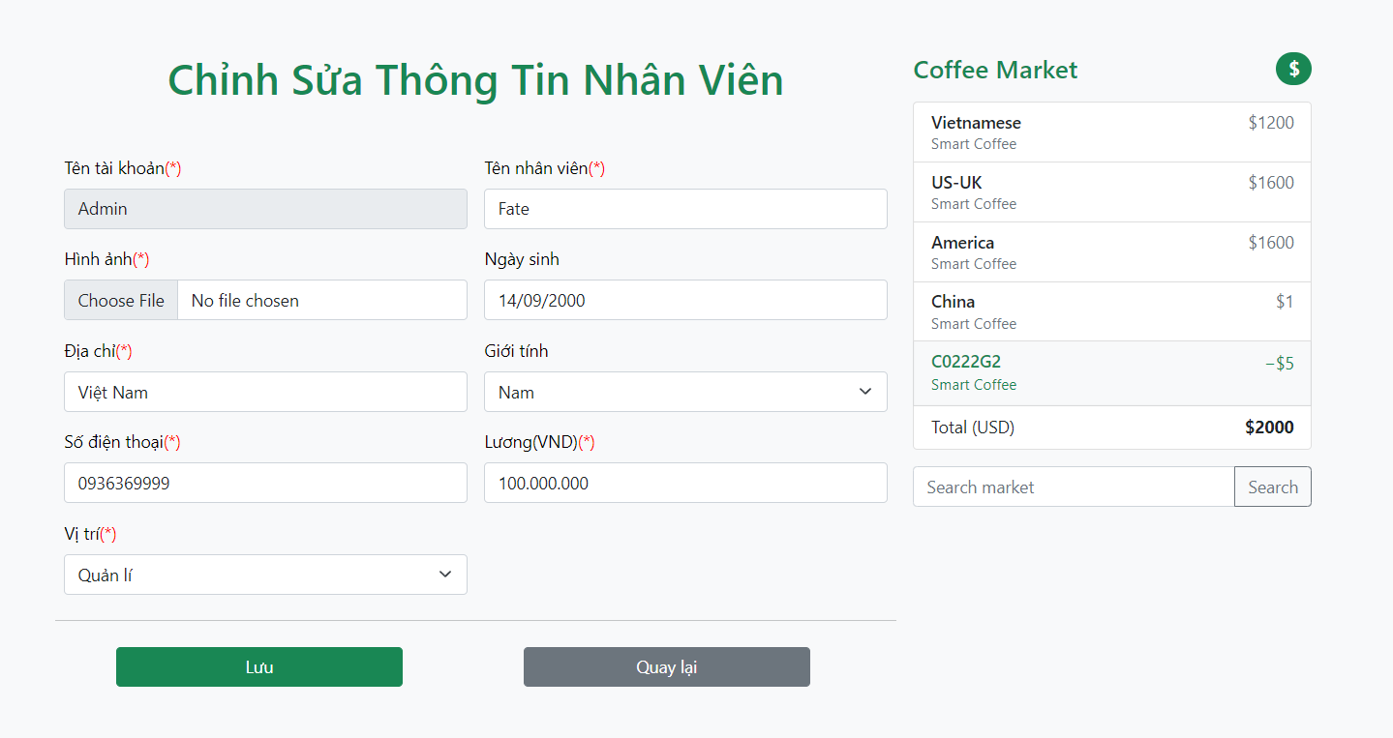
6.1.5 Màn hình thêm mới nhân viên

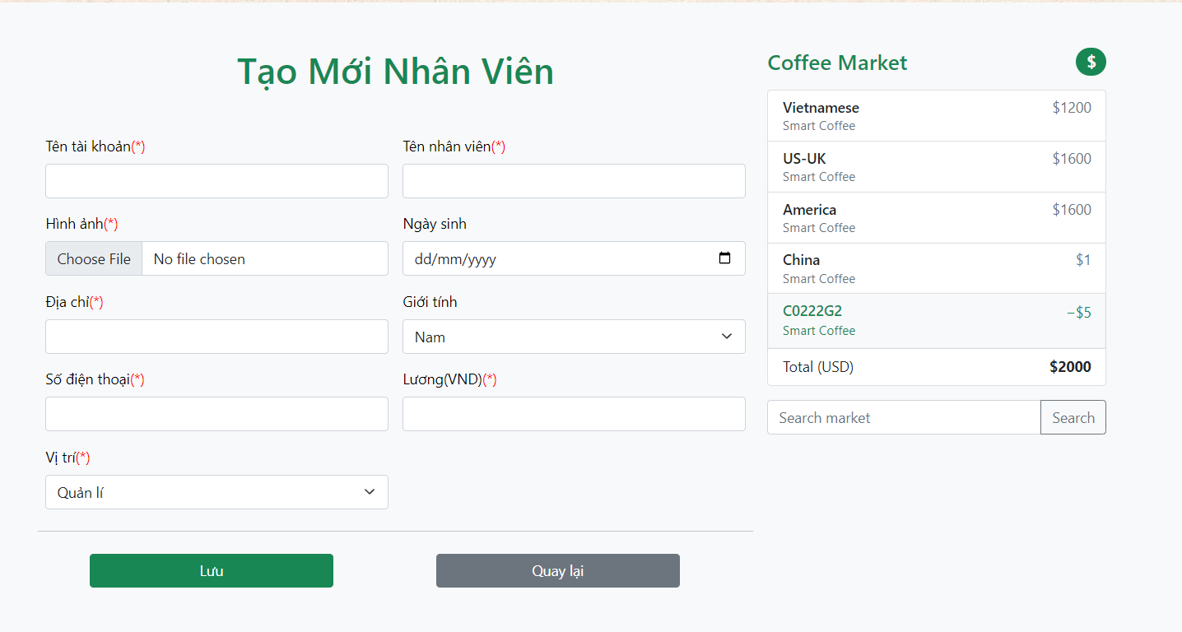

6.1.6 Màn hình sửa thông tin nhân viên

